关系图
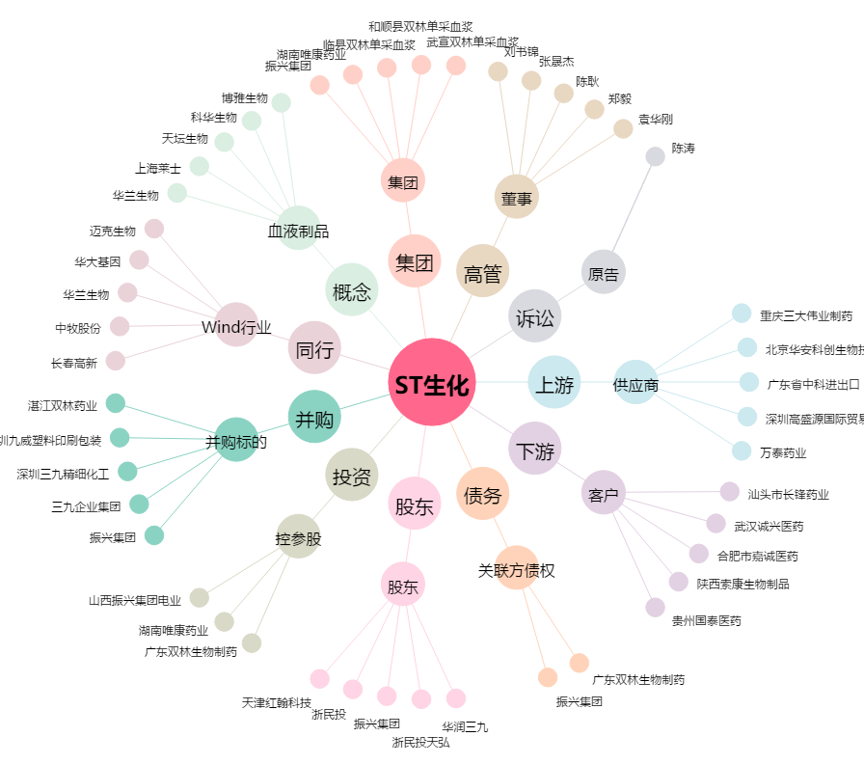
ST生化[000403.SZ] - 关系概览图

